الأكواد
اسم المتجر | الرمز | رمز QR
متجر الذهب الذهبي | ACT-SAMPLE-001 | 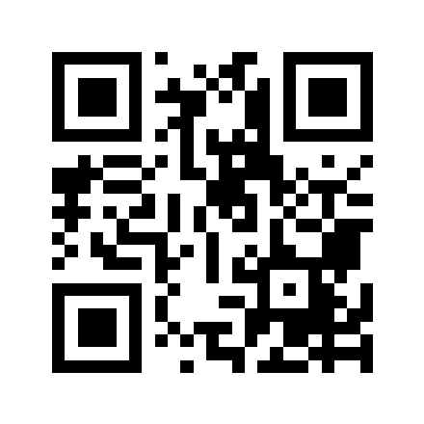
متجر النور | ACT-SAMPLE-002 | 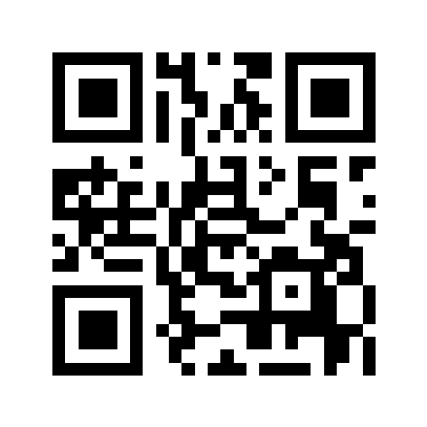
Offers Tech Store | WG-PRINT-TEST-003 | 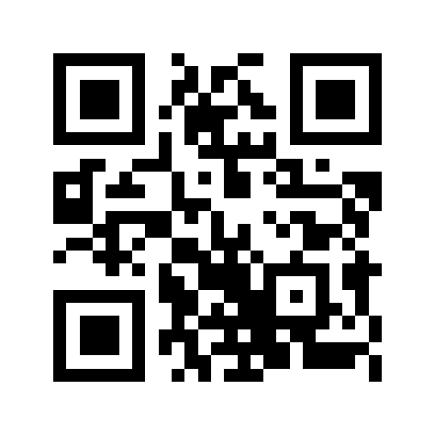
سوق العروض | QR-VERIFY-004 | 